Guide
Dimensionnement du vase d'expansion

Objectif :
Cet outil a pour but de dimensionner le vase d'expansion des installations de chauffage, d'eau chaude sanitaire, ou de solaires thermiques. Il renvoie les deux paramètres principaux du dimensionnement, à savoir : la pression de gonflage relative et le volume total du vase.
Mode d'utilisation :
Vous devez introduire les paramètres qui caractérisent l'installation dans la partie "Paramètres d'entrées".
En fonction de ces paramètres, l'outil évalue le coefficient et le volume de dilatation, le volume de réserve, la pression statique, la pression de vaporisation et la pression finale. Ensuite, il en déduit la pression de gonflage relative et le volume total du vase.
Pour toutes remarques, suggestions ou critiques, n'hésitez pas à nous contacter par l'adresse mail suivante: contact@costic.com
Interface

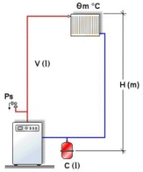

Raccordement au circuit de remplissage
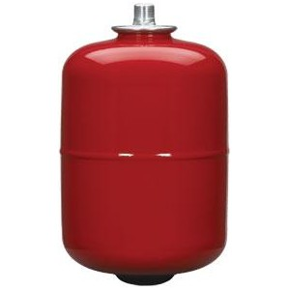

Hauteur géométrique de l'installation

Valve de gonflage

Interface
Dimensionnement du vase d'expansion

Paramètres d'entrées
Résultats

Type d'installation | Chauffage
Emplacement de la chaufferie | Sous-sol & rez de chaussée
Hauteur de l'installation [m] | 15 | Pression statique [bar] | 1.50
Emplacement du vase | En aval du circulateur | Pression de vaporisation [bar] | 0
 |  | Pression finale [bar] | 5.40
Volume total de l'installation [l] | 50 | Pression de remplissage [bar] | 2.20
Volume des capteurs [l] | 7
 |  | Volume de dilatation [l] | 0.85
Type de fluide | Eau | Volume de réserve [l] | 3
Pourcentage du glycol [%] | 30% | volume des capteurs retenu [l] | 0

Température moyenne [°C] | 60 | Pression de gonflage [bar] | 2.00
 |  | Volume total du vase [l] | 2

Les pressions sont exprimées en pressions relatives.
Pression de tarage de la soupapes [bar] | 6
Pression minimale des générateurs [bar]
Pression différentielle de la pompe [mCE] | 0.5

